Index
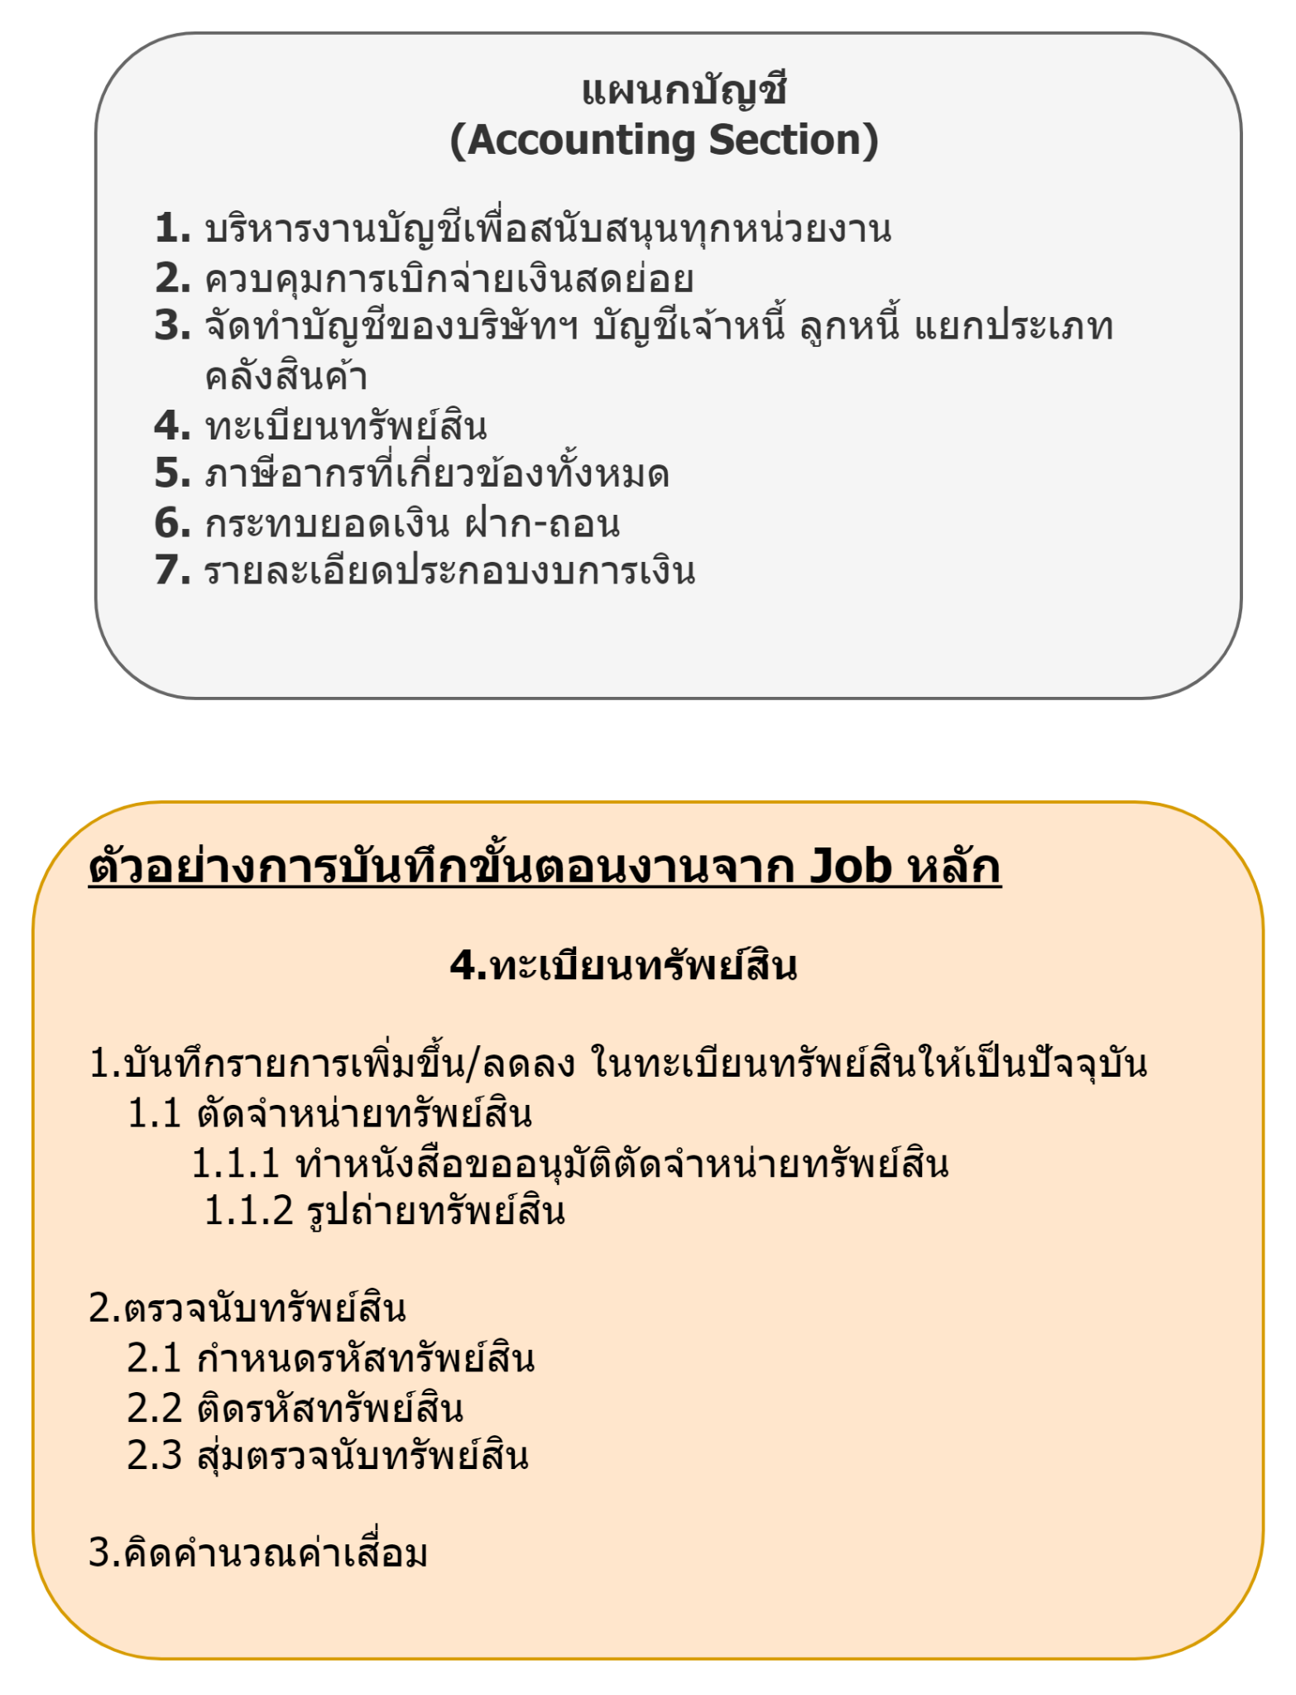
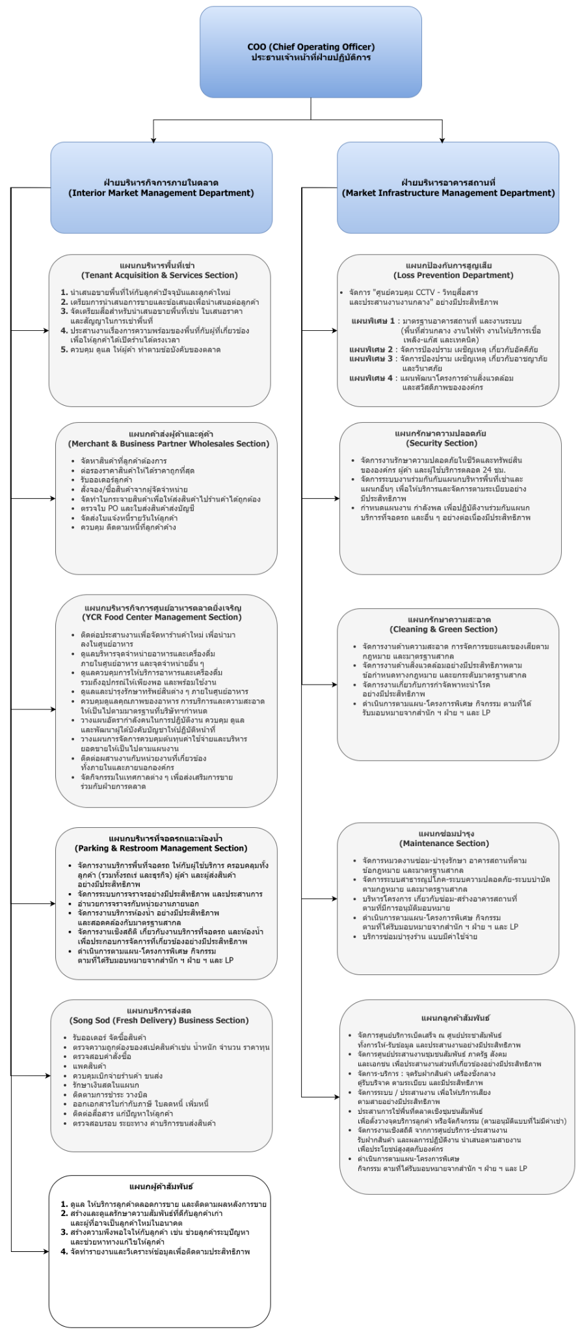
สำนัก | ฝ่าย | แผนก | ID_Job | งานหลัก
ประธานเจ้าหน้าที่ฝ่ายปฏิบัติการ | ฝ่ายบริหารกิจการภายในตลาด | แผนกบริหารพื้นที่เช่า |  | นำเสนอขายพื้นที่ให้กับลูกค้าปัจจุบันและลูกค้าใหม่
ประธานเจ้าหน้าที่ฝ่ายปฏิบัติการ | ฝ่ายบริหารกิจการภายในตลาด | แผนกบริหารพื้นที่เช่า |  | ประสานงานเรื่องความพร้อมของพื้นที่กับผู้ที่เกี่ยวข้องเพื่อให้ลูกค้าได้เปิดร้านได้ตรงเวลา
ประธานเจ้าหน้าที่ฝ่ายปฏิบัติการ | ฝ่ายบริหารกิจการภายในตลาด | แผนกบริหารพื้นที่เช่า |  | รับลูกค้ายกเลิกเช่า
ประธานเจ้าหน้าที่ฝ่ายปฏิบัติการ | ฝ่ายบริหารกิจการภายในตลาด | แผนกบริหารพื้นที่เช่า |  | โอน ย้าย เปลี่ยน แผง
ประธานเจ้าหน้าที่ฝ่ายปฏิบัติการ | ฝ่ายบริหารกิจการภายในตลาด | แผนกบริหารพื้นที่เช่า |  | สัญญา
ประธานเจ้าหน้าที่ฝ่ายปฏิบัติการ | ฝ่ายบริหารกิจการภายในตลาด | แผนกบริหารพื้นที่เช่า |  | ควบคุม ดูแล ให้ผู้ค้า ทำตามข้อบังคับของตลาด
ประธานเจ้าหน้าที่ฝ่ายปฏิบัติการ | ฝ่ายบริหารกิจการภายในตลาด | แผนกบริหารพื้นที่เช่า |  | บัตรอนุญาตทำงานในตลาด
ประธานเจ้าหน้าที่ฝ่ายปฏิบัติการ | ฝ่ายบริหารกิจการภายในตลาด | แผนกบริหารพื้นที่เช่า |  | รับเรื่องร้องเรียนผู้ค้าและลูกค้า
ประธานเจ้าหน้าที่ฝ่ายปฏิบัติการ | ฝ่ายบริหารกิจการภายในตลาด | แผนกบริหารพื้นที่เช่า |  | นโยบายตลาด
ประธานเจ้าหน้าที่ฝ่ายปฏิบัติการ | ฝ่ายบริหารกิจการภายในตลาด | แผนกบริหารพื้นที่เช่า |  | ตลาดนัด
ประธานเจ้าหน้าที่ฝ่ายปฏิบัติการ | ฝ่ายบริหารกิจการภายในตลาด | แผนกบริหารพื้นที่เช่า |  | ลูกค้าสัมพันธ์
ประธานเจ้าหน้าที่ฝ่ายปฏิบัติการ | ฝ่ายบริหารกิจการภายในตลาด | แผนกบริหารพื้นที่เช่า |  | งานผู้ค้าขอผ่อนชำระค่าเช่า
ประธานเจ้าหน้าที่ฝ่ายปฏิบัติการ | ฝ่ายบริหารกิจการภายในตลาด | แผนกบริหารพื้นที่เช่า |  | งานผู้ค้าขอปรับลดค่าเช่า
ประธานเจ้าหน้าที่ฝ่ายปฏิบัติการ | ฝ่ายบริหารกิจการภายในตลาด | แผนกบริหารพื้นที่เช่า |  | งานย้ายร้านค้า
ประธานเจ้าหน้าที่ฝ่ายปฏิบัติการ | ฝ่ายบริหารกิจการภายในตลาด | แผนกบริหารพื้นที่เช่า |  | รับร้านค้ารายวัน
ประธานเจ้าหน้าที่ฝ่ายปฏิบัติการ | ฝ่ายบริหารกิจการภายในตลาด | แผนกบริหารพื้นที่เช่า |  | รับลูกค้าโปรโมชั่น

